Codificación de peligros
Listado/codificación de peligros identificados
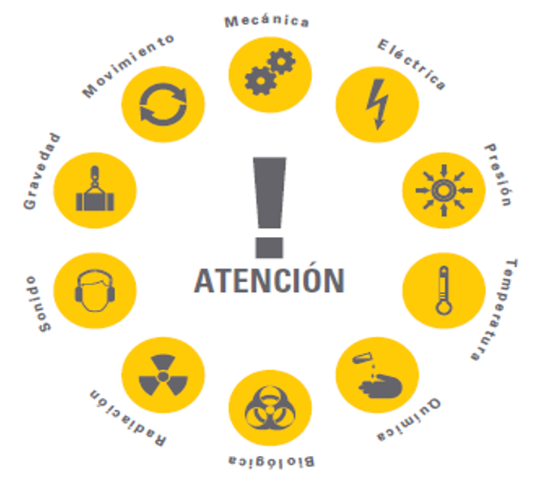
1 | Mecánico | 6 | Biológico
1 | Partes en Movimiento (poleas, ejes, manivelas, proyección de particulas u objetos) | 1 | Residuos sanitarios
2 | Motores | 2 | Microrganismos
3 | Resortes en compresión | 3 | Virus ó toxinas patógenas
4 | Correas de distribución | 4 | Bacterias animales
5 | Herramientas | 5 | Insectos
6 | Proyección de objetos | 6 | Manejo inapropiado de los alimentos
7 | Objetos punzo cortantes | 7 | Agua contaminada
 |  | 8 | Mordedura de animales
2 | Electricos | 9 | Ataque de animales
1 | Electricidad generada por agentes externos (atmosféricos o instalaciones cercanas).
2 | Líneas de transmisión | 7 | Radiación
3 | Transformadores | 1 | Iluminación
4 | Capacitores | 2 | Arco de soldadura
5 | Cargas estáticas | 3 | Rayos X
6 | Descargas | 4 | Rayos solares
7 | Equipos eneregizados | 5 | Micro ondas
8 | Cableado | 6 | Incrustación de materiales naturalmente radio activos u otras fuentes no ionizantes
9 | Baterías
 |  | 8 | Sonido
3 | Presión | 1 | Ruidos de impacto
1 | Tuberías | 2 | Vibración
2 | Recipientes | 3 | Alivio de alta presión
3 | Tanques | 4 | Ruidos de equipos
4 | Mangueras
5 | Equipos sometidos a presión | 9 | Gravedad
6 | Cilindros para gases comprimidos | 1 | Caída de personas
7 | Equipos neumáticos (estáticos ó dinámicos) | 2 | Caída de objetos
8 | Equipos hidráulicos (estáticos ó dinámicos) | 3 | Colapso de estructuras
 |  | 4 | Roptura de elementos de fijación y/o sujeción
4 | Temperatura
1 | Llama abierta | 10 | Movimiento
2 | Fuentes de ignición | 1 | Circulación de personas
3 | Superficie | 2 | Circulación de vehículo ó equipos
4 | Líquidos | 3 | Agua que fluye
5 | Gases | 4 | Viento
6 | Vapores calientes | 6 | Posiciones de las personas
7 | Vapores fríos | 6 | Movimientos limitados (espacios confinados)
8 | Condiciones climáticas adversas
9 | Carga térmica (Ambiente térmicamente inadecuado: frío, calor) | 20 | Fenomenos Naturales
 |  | 1 | Lluvia
5 | Químico | 2 | Tomenta eléctrica
1 | Compuestos inflamables | 3 | Huracanes
2 | Compuestos orgánicos | 4 | Inundaciones
3 | Compuestos tóxicos | 5 | Neblina
4 | Compuestos reactivos
5 | Compuestos corrosivos | 30 | Eventos sociales
6 | Compuestos pirofóricos | 1 | Agresiones fisicas
7 | Compuestos carcinógenos | 2 | Robo de equipo/maquinaria/materiales
8 | Gases inertes | 3 | Secuestros/extorciones/asaltos
9 | Ácidos
10 | Humo de soldadura
11 | Polvos

